Ответы на форму (1)
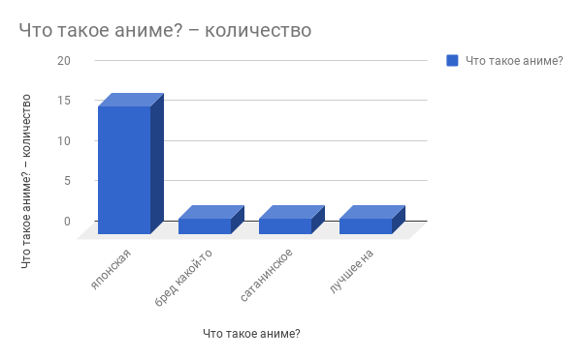
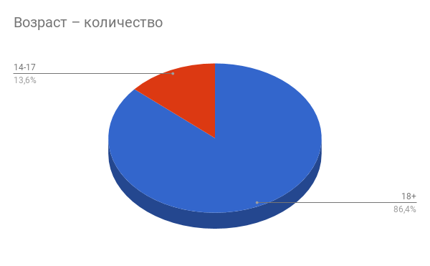
Отметка времени | Баллы | Имя | Возраст | Что такое аниме? | Аниме для тебя | Ненавидишь аниме? | Чем аниме отличается от мультиков? | Сколько аниме ты посмотрела (-л) | Какие "слэнговые" выражения анимешников тебе знакомы/ты употребляешь? | Что такое манга? Ты когда-нибудь читала(-л)? | Какое было твоё первое аниме? | Твоё(-и) любимое(-ые) аниме | Что из этого ты смотрела(-л)? | Среди твоих друзей есть анимешники? | Ты подсаживала(-л) кого-нибудь на аниме? | Какие виды аниме тебе нравятся? | Какие жанры аниме тебе нравятся? | БОНУС | ЕЩЁ один БОНУС
2/11/2018 | 3 / 6 |  | 14-17 | японская мультипликация |  |  | большая часть аниме направлена на взрослую или подростковую аудиторию, Используются более сложные персонажи и сюжеты, требующие тщательного осмысления | 5-10 | няша, Шинигами, кавайный, нэко, тян, кун | Манга - японские комиксы | Наруто | Наруто | Shaman King, Naruto, Pokemon, Fairy Tail | Да | Да | ТВ-сериал | Што? Какие жанры? | меньше 3 | меньше 18
2/11/2018 | 2 / 6 | Брахиозвр Иванович | 14-17 | японская мультипликация |  |  | ОГРОМНЫЕ глаза персонажей | 10+ | тян, кун | Нет | Не помню | Ходячий Замок, Тетрадь Смерти, Азбука Цветов | Shaman King, Death note, Howl's Moving Castle | Да | Нет | ТВ-сериал | Драма, Киберпанк, Фэнтези | меньше 3 | больше 18
2/12/2018 | 5 / 6 | Наруто | 14-17 | лучшее на этой планете |  |  | Используются более сложные персонажи и сюжеты, требующие тщательного осмысления, выделение собственных поджанров со строгими характеристиками, ОГРОМНЫЕ глаза персонажей | 1-3 | кун | Это секс мультики | Наруто | Наруто | Naruto | Да | Да | Сёнэн-аниме | Смотрю/Смотрел только Наруто | больше 3 | больше 18
2/11/2018 | 2 / 6 | Макс | 18+ | японская мультипликация |  |  | большая часть аниме направлена на взрослую или подростковую аудиторию, Первые аниме несли глубокий философский смысл, выделение собственных поджанров со строгими характеристиками | 1-3 | няша, тян, кун | Не знаю | Ходячий замок | - | Shaman King, Naruto, Sword Art Online 1/2, Pokemon, Howl's Moving Castle | Да | Нет | Што? Там еще и виды есть?, Полнометражный фильм, ТВ-сериал | Сказка | меньше 3 | больше 18
2/11/2018 | 0 / 6 | Лиза | 18+ | бред какой-то | 1 | Да |  |  |  |  |  |  |  |  |  |  |  | меньше 3 | больше 18
2/11/2018 | 0 / 6 |  | 18+ | бред какой-то | 1 | Да |  |  |  |  |  |  |  |  |  |  |  | меньше 3 | меньше 18
2/11/2018 | 4 / 6 | Юлия | 18+ | японская мультипликация |  |  | большая часть аниме направлена на взрослую или подростковую аудиторию, Используются более сложные персонажи и сюжеты, требующие тщательного осмысления, выделение собственных поджанров со строгими характеристиками | 1-3 | няша, кавайный, нэко, тян, кун | Не читала. | Атака титанов | Тетрадь смерти | Death note, Howl's Moving Castle | Нет | Нет | Сёнэн-аниме, OAV/OVA, Полнометражный фильм, ТВ-сериал | Драма, Психологический триллер, Детектив | больше 3 | больше 18
2/11/2018 | 2 / 6 | Мариша | 18+ | японская мультипликация |  |  | большая часть аниме направлена на взрослую или подростковую аудиторию | 1-3 | няша |  | Шаман кинг | Наруто. Шаман кинг | Shaman King, Naruto, Pokemon, Howl's Moving Castle | Да | Нет | Што? Там еще и виды есть? | Што? Какие жанры? | меньше 3 | больше 18
2/11/2018 | 1 / 6 | Алина | 18+ | японская мультипликация |  |  | ОГРОМНЫЕ глаза персонажей | 1-3 | кун |  | ходячий замок | чо | Shaman King, Naruto, Pokemon, Howl's Moving Castle | Нет | Нет | Што? Там еще и виды есть? | Смотрю/Смотрел только Наруто | меньше 3 | больше 18
2/11/2018 | 2 / 6 | Анастасия | 18+ | японская мультипликация |  |  | большая часть аниме направлена на взрослую или подростковую аудиторию, Первые аниме несли глубокий философский смысл, выделение собственных поджанров со строгими характеристиками | 1-3 | кавайный, тян, кун | Японские комиксы, слышала о них, но не читала | Покемон | Унесённые призраками | Shaman King, Naruto, Pokemon | Да | Нет | Полнометражный фильм, Короткометражный фильм | Фэнтези, Романтика | меньше 3 | больше 18
2/11/2018 | 1 / 6 |  | 18+ | японская мультипликация |  |  | ОГРОМНЫЕ глаза персонажей, Используются более сложные персонажи и сюжеты, требующие тщательного осмысления, Первые аниме несли глубокий философский смысл | 1-3 | няша, нэко, тян, кун | да | не помню | это что | Naruto, Pokemon, Evangelion | Нет | Нет | Што? Там еще и виды есть? | Сказка, Драма, Сэнтай | меньше 3 | меньше 18
2/11/2018 | 0 / 6 | Инга | 18+ | сатанинское занятие | 3 | Нет | ОГРОМНЫЕ глаза персонажей | 1-3 | кавайный, тян, кун | Типо комиксы, нет | Момити я не кукла | Что такое тайтлы | Shaman King, Ghost in the Shell, Naruto, Death note, Pokemon, Howl's Moving Castle | Нет | Нет | ТВ-сериал, ТВ-фильм | Смотрю/Смотрел только Наруто | меньше 3 | больше 18
2/11/2018 | 2 / 6 | Поля | 18+ | японская мультипликация |  |  | ОГРОМНЫЕ глаза персонажей, Первые аниме несли глубокий философский смысл, выделение собственных поджанров со строгими характеристиками | 10+ | няша, тян, кун | черно-белые комиксы, не читала | Ходячий замок | Очень приятно, Бог | Shaman King, Sword Art Online 1/2, Death note, Pokemon, Howl's Moving Castle | Да | Нет | Сёдзё-аниме, OAV/OVA, Полнометражный фильм | Сказка, Комедия, Драма, Фэнтези, Романтика, Психологический триллер, Детектив | меньше 3 | больше 18
2/11/2018 | 1 / 6 | Настя | 18+ | японская мультипликация |  |  | ОГРОМНЫЕ глаза персонажей, Используются более сложные персонажи и сюжеты, требующие тщательного осмысления, выделение собственных поджанров со строгими характеристиками | 1-3 | няша, кавайный, тян, кун | Комиксы,да | Наруто, покемоны(если это аниме, конечно) | — | Naruto, Pokemon | Нет | Нет | Што? Там еще и виды есть? | Смотрю/Смотрел только Наруто | меньше 3 | больше 18
2/11/2018 | 1 / 6 | отрицательно | 18+ | японская мультипликация |  |  | ОГРОМНЫЕ глаза персонажей | 1-3 | тян | книга с аниме (?????), никогда | унесенные призраками | нет | Kill la Kill, Pokemon | Нет | Нет | Што? Там еще и виды есть? | Што? Какие жанры? | меньше 3 | больше 18
2/11/2018 | 4 / 6 | Хасан | 18+ | японская мультипликация |  |  | большая часть аниме направлена на взрослую или подростковую аудиторию, выделение собственных поджанров со строгими характеристиками | 10+ | няша, нэко, тян, кун, десу | ну тип онямэ комиксы, да | Унесенные призраками | TTGL, Made in Abyss, JoJo's Bizarre Adventure | Shaman King, Naruto, Howl's Moving Castle, Evangelion | Да | Нет | Сёнэн-аниме, Сэйнэн-аниме, ТВ-сериал | Смотрю всё подряд!, Комедия, Меха, Постапокалиптика, Психологический триллер | больше 3 | больше 18
2/11/2018 | 1 / 6 | Тоня | 18+ | японская мультипликация |  |  | большая часть аниме направлена на взрослую или подростковую аудиторию, выделение собственных поджанров со строгими характеристиками, ОГРОМНЫЕ глаза персонажей | 1-3 | няша, кавайный, тян | :( | Твоё имя | Унесённые призраками | Naruto, Pokemon | Нет | Нет | Што? Там еще и виды есть?, Полнометражный фильм | Што? Какие жанры?, Апокалиптика, Романтика, Психологический триллер, Детектив, Боевик | меньше 3 | больше 18
2/11/2018 | 6 / 6 | Алина | 18+ | японская мультипликация |  |  | большая часть аниме направлена на взрослую или подростковую аудиторию, Используются более сложные персонажи и сюжеты, требующие тщательного осмысления, выделение собственных поджанров со строгими характеристиками | 10+ | няша, Шинигами, кавайный, нэко, тян, кун, десу | японские комиксы, да | Покемоны | Психопаспорт | Shaman King, Naruto, Death note, Pokemon, Howl's Moving Castle | Да | Да | Сёнэн-аниме, Сэйнэн-аниме, ТВ-сериал | Драма, Научная фантастика (НФ), Махо-сёдзё, Спокон, Киберпанк, Постапокалиптика, Парапсихология | больше 3 | больше 18
2/11/2018 | 5 / 6 | Соня-чан | 18+ | сатанинское занятие | 6 | Нет | большая часть аниме направлена на взрослую или подростковую аудиторию, Используются более сложные персонажи и сюжеты, требующие тщательного осмысления, выделение собственных поджанров со строгими характеристиками | 10+ | нэко, тян, кун | Японские комиксы. Читал манхву | Тетрадь смерти | Эээ, тетрадь смерти? | Naruto, Death note, Howl's Moving Castle, Evangelion | Да | Да | Сёнэн-аниме, Сэйнэн-аниме, Дзё-аниме, ТВ-сериал | Комедия, Драма, Апокалиптика, Романтика | больше 3 | больше 18
2/11/2018 | 4 / 6 | Стася | 18+ | японская мультипликация |  |  | большая часть аниме направлена на взрослую или подростковую аудиторию, Используются более сложные персонажи и сюжеты, требующие тщательного осмысления, ОГРОМНЫЕ глаза персонажей | 4-5 | тян | японский комикс, пыталась по крайней мере | Наруто | Твое имя, все от Миядзаки | Shaman King, Naruto, Pokemon, Howl's Moving Castle | Да | Нет | Што? Там еще и виды есть? | Што? Какие жанры? | больше 3 | больше 18
2/11/2018 | 5 / 6 | Мику Хатсуне | 18+ | японская мультипликация |  |  | большая часть аниме направлена на взрослую или подростковую аудиторию, Используются более сложные персонажи и сюжеты, требующие тщательного осмысления, выделение собственных поджанров со строгими характеристиками | 10+ | няша, Шинигами, кавайный, нэко, тян, кун, десу | японский черно-белый комикс | рубаки | Граф Монте-Кристо, эксперименты Лэйн | Shaman King, Ghost in the Shell, Naruto, Sword Art Online 1/2, Kill la Kill, Death note, Pokemon, Howl's Moving Castle, Evangelion, Fairy Tail, One Piece | Да | Нет | OAV/OVA, Полнометражный фильм, Короткометражный фильм, ТВ-сериал, ТВ-фильм | История, Драма, Фэнтези, Психологический триллер, Парапсихология | больше 3 | больше 18
2/13/2018 | 5 / 6 | Лара Стиепич | 18+ | лучшее на этой планете |  |  | большая часть аниме направлена на взрослую или подростковую аудиторию, Используются более сложные персонажи и сюжеты, требующие тщательного осмысления, выделение собственных поджанров со строгими характеристиками | 10+ | Шинигами, тян, кун, десу | Манга- это японские комиксы. Нет, не читала. | Наруто | Наруто и Тетрадь Смерти | Naruto, Death note, Pokemon | Нет | Да | Сёнэн-аниме, Сёдзё-аниме, Сэйнэн-аниме, OAV/OVA, Дзё-аниме, Полнометражный фильм, Короткометражный фильм, ТВ-сериал, ТВ-фильм | Смотрю всё подряд! | больше 3 | больше 18
Сумма баллов всех участников | 56 / 6
Средний балл | 3 / 6
Минимальный балл | 0 / 6
Максимальный балл | 6 / 6

